生产线档案
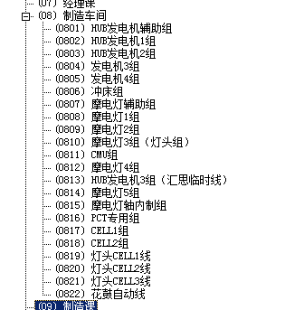
序号 | 产线 | 默认人数 | 归属部门 | 部门 | 备注
01 | 摩电灯4线(德安外包) | 18 | 0812 | 摩电灯4组 | 摩电灯,灯头,操作杆
02 | PCT专用线 | 20 | 0816 | PCT专用组
03 | Single Line 1 | 2 | 0817 | CELL1组
04 | Single Line 2 | 2 | 0818 | CELL2组
05 | Cell线(德安外包) | 8 | 0819 | 灯头cell1线
11 | CMU线 | 38 | 0811 | CMU组
21 | 发电机4线 | 27 | 0805 | 发电机4组 | 普通电机
22 | 发电机节拍线 | 14 | 0804 | 发电机3组
31 | 花鼓1线 | 28 | 0802 | HUB发电机1组 | 花鼓
32 | 花鼓2线 | 27 | 0803 | HUB发电机2组
33 | 花鼓自动线 | 24 | 0822 | 花鼓自动线
99 | 不参与生产计划排产 |  |  |  | 所有不需要进入排产计划,但在ERP系统需要做生产订单

 | 车加工(CNC组) （摩电灯车间） |  |  |  | HUB 螺母B
 | 内制轴 （电机车间） |  | 花鼓自动线 |  | 普通电机磁钢组件
 | 绕线 （电机车间） |  |  |  | 普通电机线圈组件
 | 印刷加工（电机车间） |  |  |  | HUB 机壳
 | 摩电灯辅助2组(RR熔接)（摩电灯车间） |  |  |  | 灯盖.灯壳熔接
 | 烘道加工（电机车间） |  |  |  | HUB 框架组件/机壳组件
 | 摩电灯辅助1组(螺丝附件包装)（摩电灯车间） |  |  |  | 摩电灯附件及HUB附件
 | 定子组件（CMU车间） |  |  |  | 马达部品
 | 喷墨加工（摩电灯车间） |  |  |  | 摩电灯部品日期
 | 喷墨加工（电机车间） |  |  |  | 电机部品日期
 | 发电机4组 |  |  |  | 普通发电机
 | HUB发电机1组 |  |  |  | HUB发电机
 | PCT专用灯装配组 |  |  |  | PCT向灯及部分捷安特向灯
 | 单人CELL组 |  |  |  | 灯
 | 摩电灯4组 |  | 摩电灯4组 |  | 灯
 | 灯头5组（CELL） |  |  |  | 灯
 | 发电机3组 |  |  |  | 普通发电机
 | CMU组 |  | CMU组 |  | CMU马达
 | HUB发电机自动线组 |  |  |  | HUB发电机
 | HUB发电机2组 |  |  |  | HUB发电机
 | 冲压1 110T |  | 冲床组 |  | 普通电机铁芯AB.
 | 冲压2 120T |  | 冲床组 |  | D01操作杆.DSE操作杆.HUB 套筒
 | 冲压3 110T |  | 冲床组 |  | SI灯头支架.DSE支架 S76托架
 | 冲压4 45T |  | 冲床组 |  | 摩电灯铜接触片 HUB接地片 H25接触片
 | 冲压5 30T 停用 |  | 冲床组
 | 冲压6 110T |  | 冲床组 |  | D01定位片 D01支架
 | 冲压7 110T |  | 冲床组 |  | DSE定位片

